关系图
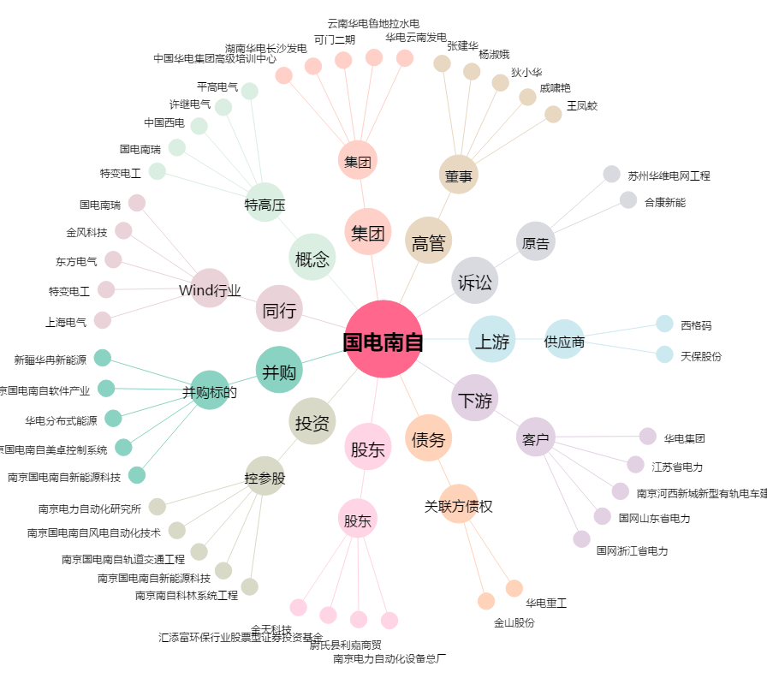
国电南自[600268.SH] - 关系概览图

